Hoja1
Primera Forma Normal

 | Ficha
 |  | CodFicha | Fecha | CodPaciente | CodDistrito

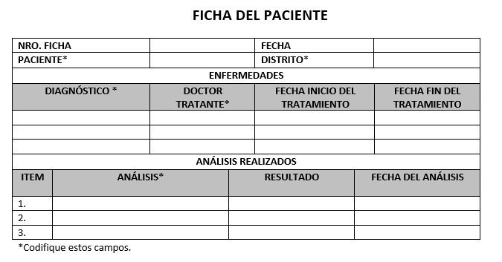
 | Enfermedad
 |  | CodFicha | CodDiag | CodDoctor | FechaTratamFin | FechaTratamInicio

 | Análisis
 |  | CodFicha | CodAnálisis | CodPaciente | Resultado | FechaAnálisis

Segunda Forma Normal

 | Ficha
 |  | CodFicha | Fecha | CodPaciente | CodDistrito

 |  | Ficha
 |  |  | CodFicha | Descrip_Ficha

 |  | Paciente
 |  |  | CodPaciente | Descrip_Paciente

 |  | Distrito
 |  |  | CodDistrito | Descrip_Distrito

 | Enfermedad
 |  | CodFicha | CodDiag | CodDoctor | FechaTratamFin | FechaTratamInicio

 |  | Diagnostíco
 |  |  | CodDiag | Descrip_Ddiag

 |  | Doctor
 |  |  | CodDoctor | Descrip_Doctor

 | Análisis
 |  | CodFicha | CodAnálisis | CodPaciente | Resultado | FechaAnálisis

 |  | Análisis
 |  |  | CodAnálisis | Descrip_Análisis

Tercera Forma Normal

 | Ficha
 |  | CodFicha | Fecha | CodPaciente | CodDistrito

 |  | Ficha
 |  |  | CodFicha | Descrip_Ficha

 |  | Paciente
 |  |  | CodPaciente | Nombre | Apellido | Edad | DNI | Dirección

 |  | Distrito
 |  |  | CodDistrito | Descrip_Distrito

 | Enfermedad
 |  | CodFicha | CodDiag | CodDoctor | FechaTratamFin | FechaTratamInicio

 |  | Diagnostíco
 |  |  | CodDiag | Tipo enfermedad | Tratamiento | Duración

 |  | Doctor
 |  |  | CodDoctor | Nombre | Espeecialidad | Años servicio

 | Análisis
 |  | CodFicha | CodAnálisis | CodPaciente | Resultado | FechaAnálisis

 |  | Análisis
 |  |  | CodAnálisis | Tipo análisis | Duración

